상품제안서
수첩형메모잇 형광필름지형(대) (제작형) | 상품코드: S05336

 |  |  |  |  |  |  | 02-713-8555 | www.synergygift.co.kr
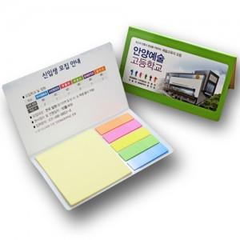

【상세/제작정보】 | 책갈피 인텍스 테크등 다양한 용도로 사용 가능

【인쇄/포장옵션】 | 풀칼라 / OPP(비닐)

【공급단가】 | 수량 | 1,000~ | 2,000~ | 3,000~ | 5,000~ | 10,000~
*VAT별도 | 단가 | 580원 | 520원 | 490원 | 450원 | 400원

【상품 URL】 | https://www.synergygift.co.kr:443/src/goods_detail.php?gdno=5633

